상품제안서
[스타벅스] SS 뉴트럴 밸류 텀블러 473ml | 상품코드: F18421

 |  |  |  |  |  |  | 02-412-0044 | www.easy1.co.kr
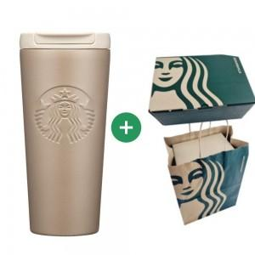 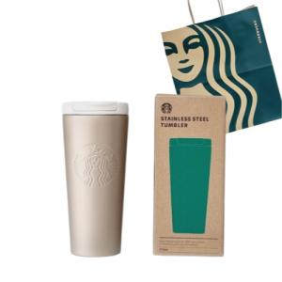

【상세/제작정보】 | 스타벅스 텀블러의 고급 선물센트

【인쇄/포장옵션】 | 레이저, DTF(4cm) / 종이봉투

【공급단가】 | 수량 | 30~ | 50~ | 100~ | 300~ | 500~
*VAT별도 | 단가 | 34,100원 | 33,540원 | 32,700원 | 32,140원 | 31,300원

【상품 URL】 | https://dev.easy1.co.kr:443/src/goods_detail.php?gdno=18421

